테이블
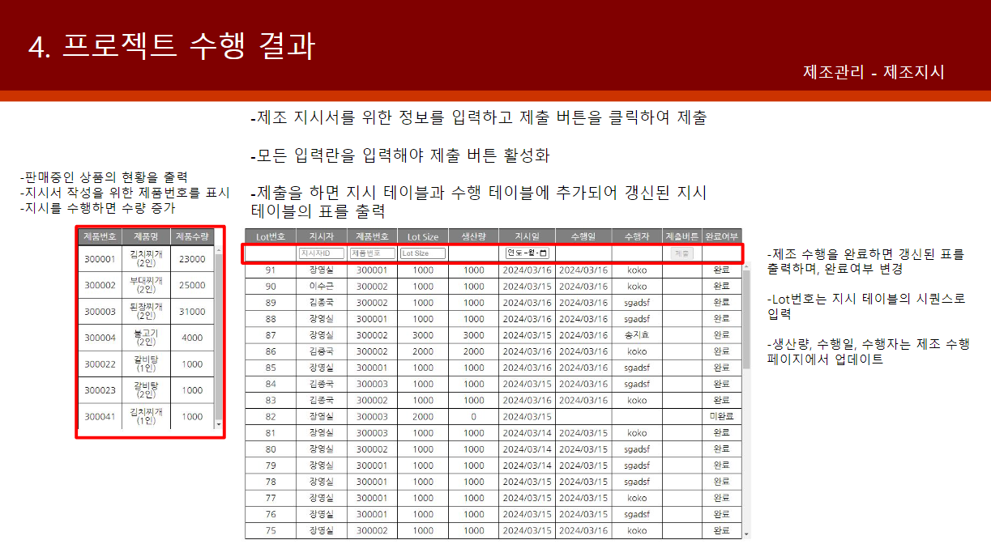
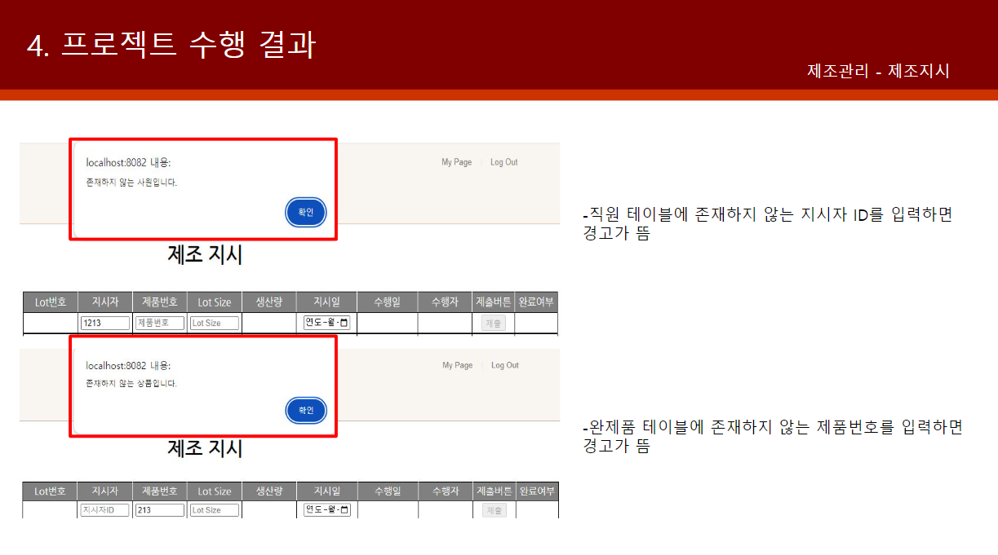
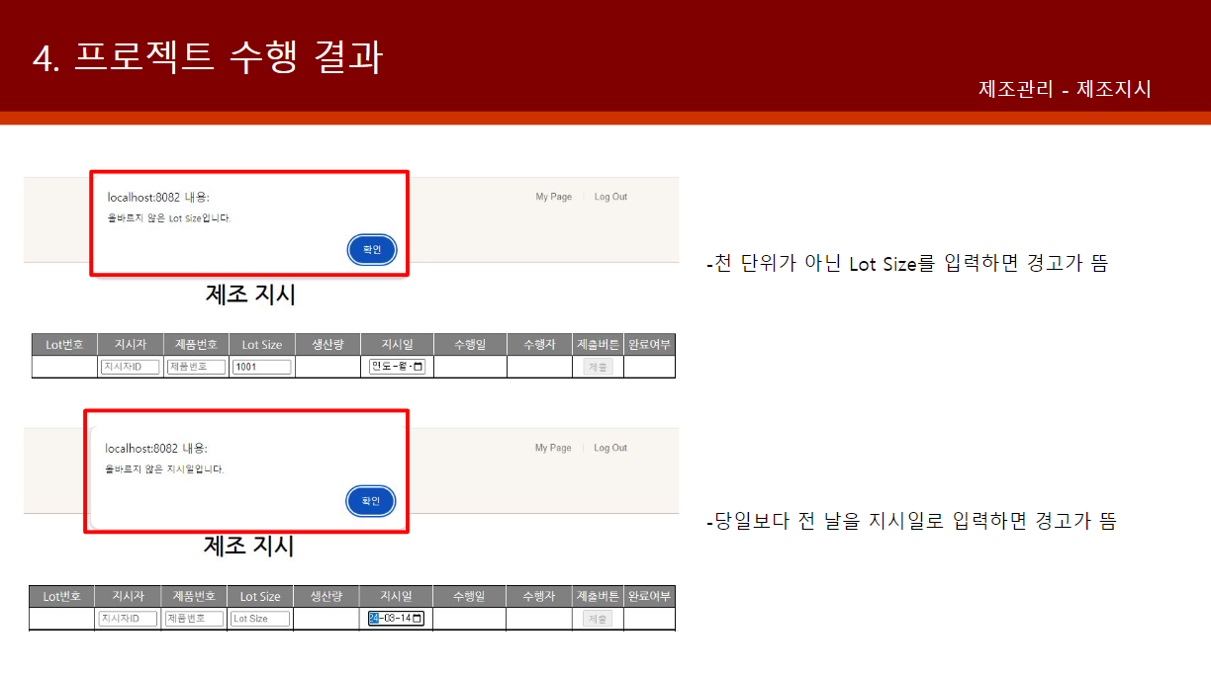
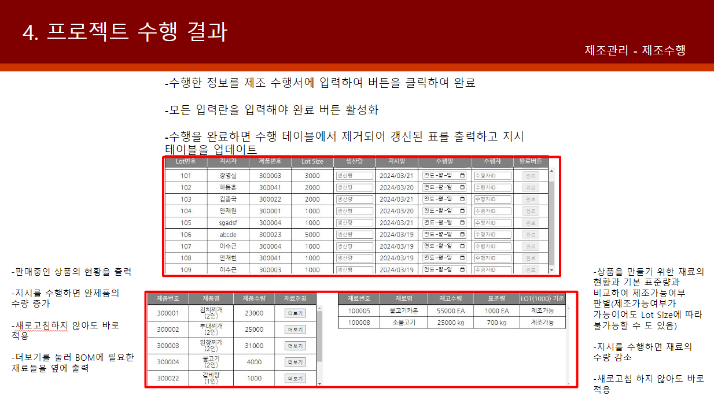
회사 테이블 |  |  | Employees | 거래처 테이블 |  |  | COMPANY
Employee_ID | NUMBER(10) | 사원번호 | PK | Company_ID | NUMBER(10) | 거래처 ID | PK
Employee_Name | VARCHAR2(6char) | 사원이름 |  | Company_Name | VARCHAR2(10char) | 거래처 이름
Employee_Email | VARCHAR2(20char) | 사원이메일 |  | Company_Email | VARCHAR2(20char) | 거래처 이메일
Employee_Division | VARCHAR2(3char) | 직급 |  | Company_Division | VARCHAR2(4char) | 거래처 구분 |  | ▶ 자재 거래처 OR 납품 거래처
 |  | 부서번호 |  | Company_Contact | VARCHAR2(20char) | 거래처 연락처
 |  | 부서명 |  | Company_Address | VARCHAR2(35char) | 거래처 주소

 |  |  |  |  |  |  |  |  |  |  |  |  | ▶ 정리하기 힘들구나..
입고 테이블 |  |  | IB | 출고 테이블 |  |  | OB |  | 계약 테이블 |  |  | CONTRACT
IB_ID | NUMBER(10) | 입고ID | PK | OB_ID | NUMBER(10) | 출고ID | PK |  |  |  | 계약 ID
IB_Company_ID | NUMBER(10) | 거래처ID | FK | OB_Company_ID | NUMBER(10) | 거래처ID | FK |  |  |  | 거래처 ID
IB_MATERIAL_ID | NUMBER(10) | 자재ID | FK | OB_ITEM_ID | NUMBER(10) | 제품ID |  |  |  |  | 계약 날짜
IB_Expected_Date | DATE | 입고예정일 |  | OB_Expected_Date | DATE | 납품예정일 | NULL 가능 |  |  |  | 확정 날짜
IB_Complete_Date | TIMESTAMP | 입고완료일 | NULL 가능 | OB_Complete_Date | DATE | 납품완료일 | NULL 가능 |  |  |  | 제품 ID
IB_Quantity | NUMBER(10) | 발주수량 |  | OB_Quantity | NUMBER(10) | 납품수량 |  |  |  |  | 계약 수량
IB_Test_Quantity | NUMBER(10) | 검수수량 | NULL 가능 | OB_Status | VARCHAR2(10char) | 납품현황 |  |  |  |  | 출고일
IB_Defective_Quantity | NUMBER(10) | 불량수량 | NULL 가능 | OB_Note | VARCHAR2(100char) | 비고 |  |  |  |  | 입고일
IB_Defective_DATE | DATE DEFAULUT SYSDATE | 불량기록날짜 | NULL 가능 |  |  |  |  |  |  |  | 결제현황
IB_Status | VARCHAR2(10char) | 입고현황
IB_Note | VARCHAR2(100char) | 비고 | NULL 가능

BOM(생산레시피) 테이블 |  |  | BOM | 자재 정보 테이블 |  |  | MATERIAL
BOM_ID | NUMBER(10) | BOMID |  | MATERIAL_ID | NUMBER(10) | 자재ID | PK |  | 원자재 | 회사에서 생산을 하는 제품에 직접 투입되어 제품의 일부분이 되는 부분
BOM_ITEM_ID | NUMBER(10) | 제품ID | FK | MATERIAL_NAME | VARCHAR2(30char) | 자재명 |  |  | 부자재 | 제품에 직접 투입되어 제품의 일부가 되지는 않으나, 반드시 필요함(ex: 박스, 포장지 등)
BOM_MATERIAL_ID | NUMBER(10) | 자재ID | FK | MATERIAL_Uses | VARCHAR2(3char) | 용도 |  | ▶ 원자재, 부자재
BOM_MATERIAL_Quantity | NUMBER(10) | 자재수량 |  |  |  | 자재 규격
BOM_MATERIAL_Units | VARCHAR2(10char) | 자재 단위 |  |  |  | 자재 상태 |  | ▶ 불량O, 불량 X (입고 테이블에서 검수를 하니까, 이 상태는 자재 보관 중의 상태만을 말한다.)
 |  |  |  | ▶ 자재 용도가 무슨 의미로 쓰였는지 궁금하다.

공정 테이블 |  |  | PROCESS | 제품 정보 테이블 |  |  | ITEM
PROCESS_ID | NUMBER(10) | 공정ID | PK | PRODUCT_ID | NUMBER(10) | 제품ID | PK
PROCESS_ITEM_ID | NUMBER(10) | 제품ID | FK | PRODUCT_NAME | VARCHAR2(30char) | 제품명
PROCESS_LINE | VARCHAR2(3char) | 생산라인 |  | PRODUCT_Color | VARCHAR2(10char) | 제품색상
PROCESS_Status | VARCHAR2(10char) | 진행현황 |  | PRODUCT_Size | NUMBER(3) | 제품사이즈/규격
PROCESS_START_DATE | DATE DEFAULUT SYSDATE | 생산시작날짜
PROCESS_END_DATE | DATE | 생산종료날짜 | (NULL가능)
PROCESS_Plan_Quantity | NUMBER(10) | 생산계획수량

작업 테이블 |  |  | WORK | 재고 창고 테이블 |  |  | INVENTORY
WORK_ID | NUMBER(10) | 작업ID | PK | INVENTORY_ID | NUMBER(10) | 재고창고ID | PK
WORK_PROCESS_ID | NUMBER(10) | 공정ID | FK | INVENTORY_MATERIAL_ID | NUMBER(10) | 자재ID | FK(NULL가능)
WORK_INVENTORY_ID | NUMBER(10) | 재고창고ID | FK(NULL가능) | INVENTORY_ITEM_ID | NUMBER(10) | 제품ID | FK(NULL가능)
WORK_DATE | DATE DEFAULUT SYSDATE | 작업일자 |  | INVENTORY_IB_ID | NUMBER(10) | 입고ID | FK(NULL가능)
WORK_Plan_Quantity | NUMBER(10) | 당일계획수량 |  | INVENTORY_OB_ID | NUMBER(10) | 출고ID | FK(NULL가능)
WORK_Item_Quantity | NUMBER(10) | 당일생산수량 |  | INVENTORY_WORK_ID | NUMBER(10) | 작업ID | FK(NULL가능)
WORK_Defective_Quantity | NUMBER(10) | 당일불량수량 | (NULL가능) | INVENTORY_Quantity | NUMBER(10) | 재고수량 |  |  | 제조 로트 | 제조 로트의 수량에 근거해 생산 공정에 적용, 생산 지시 목적
WORK_Defective_Reason | VARCHAR2(50char) | 불량사유 | (NULL가능) | INVENTORY_Warehouse | VARCHAR2(4char) | 보관창고 |  |  | 구입 로트 | 제조한 제품은 거래처에 판매하는데, 이 때 지정하는 판매 수를 '구입 로트'라 한다.
▶ 작업 테이블 또는 제조지시서+제조수행서 테이블 사용

 |  |  |  | 아니면 [제조 로트 테이블], [구입 로트 테이블] + [계약 테이블]의 구성으로 제조/판매(+자재 구매)까지 다루어도 될 듯.
 |  |  |  | https://smart-instrument.tistory.com/655

제조지시서 |  |  | INSTRUCTION | 제조수행서 |  |  | MANUFACTURING
LOT_ID | number | Lot번호 | PK | LOT_ID | number | Lot번호 | PK
inst_id | number | 지시자 ID | FK | inst_id | number | 지시자 ID | FK | ▶ 지시자 id는 지시를 하는 사원의 ID와 같다.
product_id | number | 제품 ID | FK | product_id | number | 제품 ID | FK
lot_size | number | LOT SIZE |  | lot_size | number | LOT SIZE
output | number | 생산량 |  | output | number | 생산량
inst_date | date | 생산일 |  | inst_date | date | 생산일
manu_date | date | 수행일 |  | manu_date | date | 수행일
WORK_ID | number | 수행자 ID | FK | WORK_ID | number | 수행자 ID | FK
▶ INSTRUCTION(제조지시서)와 MANUFACTURING(제조수행서)는 같은 내용의 테이블이지만, INSCRUCTION은 영구 저장, MANUFACTURING은 수행되면 DELETE되어 역할이 다름

불량 정보 테이블 |  |  | WORK | 설비 관리(설비 ID, 설비명)
 |  | 불량 ID
 |  | 제품 ID
 |  | 불량 종류 | ▶ 대분류(외관불량 등), 중분류, 소분류
 |  |  | 불량 어떻게 나눠야 되냐 젠장

 |  |  |  | 설비 관리(체크리스트 관련)
 |  |  |  | 체크리스트 ID
 |  |  |  | 일일 체크리스트
 |  |  |  | 주간 체크리스트

